5V
Расчет испульсного стабилизатора напряжения 1273ПН1Т1
Тихонов Е.Н., 18.11.19

методика здесь: |  | https://niiet.ru/wp-content/uploads/7.1.1.0_1273%D0%9F%D0%9D1%D0%A21_%D0%9A%D1%80%D1%83%D0%B3-%D0%BA%D1%83.pdf

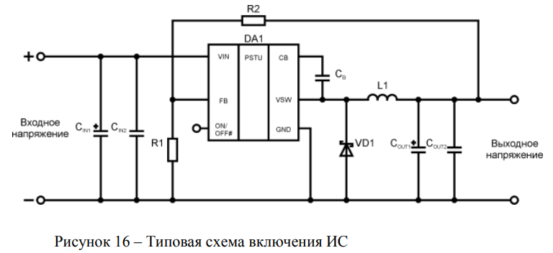
Программирование выходного напряжения

R1= | 1000 | Ом | R1loss= | 0.0014641 | Вт

Uref= | 1.21 | V

Uout= | 5 | V | Выход стабилизатора

R2= | 3132.231405 | Ом | R2loss= | 0.0045859 | Вт

Проверка
R1= | 1000 | Ом | из каталога
R2= | 3160 | Ом | из каталога
Uout = | 5.0336 | V | Выход стабилизатора

Выбор катушки индуктивности L1

Usat= | 0.25 | В | насыщение транзистора
Ud= | 0.78 | В | падение на диоде
Uin(max)= | 32 | В | max на входе
Uout= | 5 | В | Выход стабилизатора
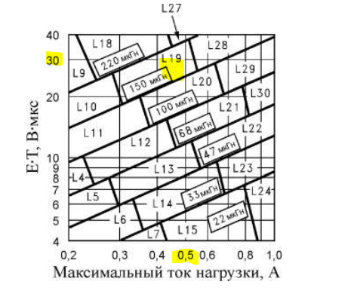
E*T= | 26.829151789 | В*мкс | временная константа

Imax= | 0.4 | A | ток нагрузки c запасом x2

L= | 220 | мкГн | выбранный дроссель

Выбор выходной ёмкости COUT

Cout = | 100 | uF | находим по таблице

Выбор входной ёмкости CIN

Cin= | 33 | mkF | по рекомендации Texas Webench

Выбор диода

тип: | Шоттки
Imax= | 0.52 | A | прямой ток (как минимум)
Uобр.= | 40 | V | обратное напряжение диода (лучше взять на 60-100В)

